Лист 1
Прайс-лист
МИР ПРЯЖИ

В валюте: руб. (курс 1).
Цены указаны на 07.08.2020

№ | Номенклатура/ Характеристика номенклатуры | Описание | Изображение | Артикул | Цена | Ед. | Остаток | Ссылка на сайт
 | Масло Budo светлое, 100мл | Масло Budo светлое, 100мл |  | 16895 | 127.00 |  |  | Изображение
 | Масло Budo светлое, 100мл |  |  |  | 127.00 | шт | 9 | Изображение
 | Масло светлое очищенное для швейных машин и оверлоков 90 мл Aurora AU-200-90 | Масло светлое очищенное для швейных машин и оверлоков 90 мл Aurora AU-200-90 | 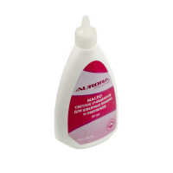 | AU-200-90 | 80.51 |  |  | Изображение
 | Масло светлое очищенное для швейных машин и оверлоков 90 мл Aurora AU-200-90 |  |  |  | 80.51 | шт | 7 | Изображение
 | Масло смазочное 100 мл | Масло смазочное 100 мл | 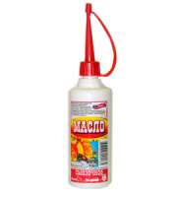 | ПР-7784 | 27.00 |  |  | Изображение
 | Масло смазочное 100 мл |  |  |  | 27.00 | шт | 101 | Изображение

